상품제안서
클라우망 디아망 30수코마사수건 150g 매직 | 상품코드: S20846

 |  |  |  |  |  |  | 02-713-8555 | www.synergygift.co.kr
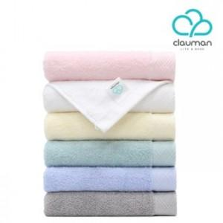

【상세/제작정보】

【인쇄/포장옵션】 | 자수 / 포장지포장

【공급단가】 | 수량 | 100~ | 500~ | 1,000~ | 3,000~ | 5,000~
*VAT별도 | 단가 | 3,830원 | 3,690원 | 3,550원 | 3,400원 | 3,320원

【상품 URL】 | https://www.synergygift.co.kr:443/src/goods_detail.php?gdno=20846

